コスト見積もり (Cost Estimate)
AWSクラウド基盤構築・月額コスト見積書

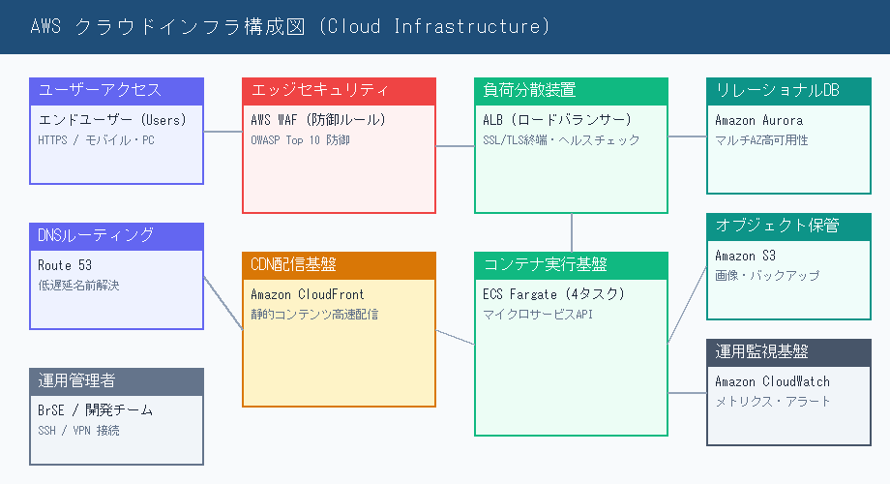
案件名 (Project): | ECサイト刷新基盤構築プロジェクト |  | 作成者 (Author): | 田中 健一 (BrSE)
作成日 (Date): | 2026年09月04日 |  | 通貨 (Currency): | JPY (日本円)
No. | 品目 (Cloud Service) | 単価 (JPY) | 数量 | 金額 (Total JPY) | 備考 (Specification)
1 | Amazon CloudFront | 25,000 | 1 |  | CDN配信・キャッシュ高速化
2 | Application Load Balancer | 35,000 | 1 |  | トラフィック分散・SSL/TLS終端
3 | AWS Fargate (ECS) | 65,000 | 2 |  | マイクロサービスコンテナ基盤 (4vCPU / 16GB)
4 | Amazon Aurora MySQL | 180,000 | 1 |  | マルチAZ高可用性構成 (db.r6g.xlarge)
5 | Amazon S3 | 15,000 | 1 |  | 画像アセットおよび日次バックアップ保管
6 | AWS WAF | 20,000 | 1 |  | OWASP Top 10 Web攻撃防御ルール
7 | Amazon CloudWatch | 12,000 | 1 |  | ログ収集・メトリクス監視およびアラート通知
 | 小計 (Subtotal) |  |  |  | 税抜月額費用
 | 消費税 (Tax 10%) |  |  |  | 標準税率 10%
 | 合計金額 (Total) |  |  |  | 税込月額総額
 | 承認ステータス (Approval) |  |  |  | 50万円以上は役員決裁が必要

